Лист 1
Прайс-лист
МИР ПРЯЖИ

В валюте: руб. (курс 1).
Цены указаны на 07.08.2020

№ | Номенклатура/ Характеристика номенклатуры | Описание | Изображение | Артикул | Цена | Ед. | Остаток | Ссылка на сайт
 | Ткань упаковочная (мешковина) М004Д Фасовка 50см х 50 см , 100% джут натуральный | Ткань упаковочная (мешковина) М004Д Фасовка 50см х 50 см , 100% джут натуральный | 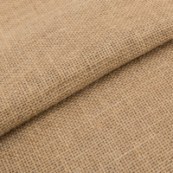 | М004Д | 52.00 |  |  | Изображение
 | Ткань упаковочная (мешковина) М004Д Фасовка 50см х 50 см , 100% джут натуральный |  |  |  | 52.00 | шт | 1 | Изображение
 | Упаковочная (мешковина) М001Д 220±14 г/кв.м ФАСОВКА 50 см х 50 см 100% джут натуральный | Упаковочная (мешковина) М001Д 220±14 г/кв.м ФАСОВКА 50 см х 50 см 100% джут натуральный | 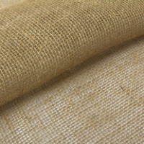 | М001Д | 40.00 |  |  | Изображение
 | Упаковочная (мешковина) М001Д 220±14 г/кв.м ФАСОВКА 50 см х 50 см 100% джут натуральный |  |  |  | 40.00 | шт | 28 | Изображение
 | Упаковочная (мешковина) М005Д 275±19 г/кв.м ФАСОВКА 50 см х 50 см 100% джут натуральный | Упаковочная (мешковина) М005Д 275±19 г/кв.м ФАСОВКА 50 см х 50 см 100% джут натуральный | 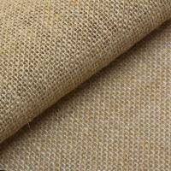 | М005Д | 52.00 |  |  | Изображение
 | Упаковочная (мешковина) М005Д 275±19 г/кв.м ФАСОВКА 50 см х 50 см 100% джут натуральный |  |  |  | 52.00 | шт | 19 | Изображение

